Champs de l'étude
Champ de l'étude :
Pour les fonctionnaires relevant des employeurs hospitaliers : ensemble des personnes affiliées au régime de retraite des fonctionnaires territoriaux et hospitaliers, la CNRACL, et qui n’ont pas liquidé leurs droits à pension au 31 décembre 2023. En d’autres termes, le périmètre des fonctionnaires concerne toutes les personnes ayant fait l'objet d'au moins une déclaration de la part d'un employeur relevant de la fonction publique hospitalière (établissements hospitaliers, maisons de retraite, autres établissements de santé) durant leur carrière et n’ayant pas liquidé leurs droits à retraite. Ce périmètre comprend donc des personnes qui peuvent ne pas être en activité (en disponibilité par exemple).
Pour les salariés relevant des employeurs hospitaliers : ensemble des personnes qui ont cotisé à l’Ircantec au cours de l’année 2023 en travaillant chez un employeur relevant de la fonction publique hospitalière, c’est-à-dire ayant fait l’objet d’une déclaration dans l’année 2023 quelles que soient la durée de leur activité et leurs conditions de travail (temps complet ou partiel, travail saisonnier ou à domicile...).
Les salariés de la fonction publique hospitalière relevant de l’Ircantec ont une durée d’affiliation dans le régime réduite pour une bonne partie des personnes ayant acquis des droits. Ainsi, la durée moyenne de cotisation est inférieure à 10 années et près de 50 % des personnes partant à la retraite perçoivent un versement sous forme de capital unique (pour plus de détails, voir le Questions retraite et solidarité - Les études n°25). A l’inverse, les fonctionnaires hospitaliers ont des carrières relevant de la CNRACL qui concernent la majeure partie de leur carrière. La CNRACL constitue ainsi leur régime principal dans la très grande majorité des cas (pour plus de détails, voir le Questions retraite et solidarité - Les études n°5 Questions retraite et solidarité - Les études n°5). Par conséquent, le périmètre retenu pour les salariés est celui des individus qui ont acquis des droits au cours de l’année 2023 alors que le périmètre considéré pour les fonctionnaires est celui des individus qui disposent de droits dans le régime à la fin de l’année 2023.
Les employeurs : le nombre d’employeurs comptabilisés correspond à l’ensemble des employeurs actifs immatriculés à la CNRACL et / ou à l’Ircantec. À noter que certains établissements hospitaliers sont parfois regroupés pour être rattachés à un même employeur. Par exemple, l’Assistance publique – Hôpitaux de Marseille (AP-HM) regroupe plusieurs hôpitaux mais n’est comptabilisée que pour un seul employeur, contrairement à l’Assistance publique – Hôpitaux de Paris (AP-HP) qui dénombre près d’une quarantaine d’établissements différents, dont chacun est identifié comme un employeur à part entière au regard des deux régimes de retraite.

Effectifs des agents
Effectifs des personnels en 2023 (en milliers)

Effectifs des personnels (en milliers) | Fonctionnaires | Salariés*
Hommes | 176.0 | 189.5
en % | 17.7% | 28.2%
Femmes | 818.2 | 482.1
en % | 82.3% | 71.8%
Ensemble | 994.1 | 671.6
Evolution 2023/2022 | 2.2% | 0.0%

* L’effectif des salariés intègre 14 800 fonctionnaires. Ces derniers sont affiliés à l’Ircantec car ils occupent des emplois à temps non complet d’une durée hebdomadaire inférieure à 28h.

Evolution effectifs agents
Effectifs des personnels

Personnels territoriaux | 2010 | 2011 | 2012 | 2013 | 2014 | 2015 | 2016 | 2017 | 2018 | 2019 | 2020 | 2021 | 2022 | 2023
Salariés | 501,816 | 514,035 | 521,649 | 527,401 | 535,637 | 547,586 | 559,855 | 569,744 | 582,109 | 593,889 | 634,940 | 654,691 | 671,429 | 671,599
Fonctionnaires | 903,756 | 916,111 | 939,682 | 951,743 | 955,066 | 952,552 | 955,259 | 948,400 | 939,292 | 936,242 | 936,680 | 948,052 | 972,909 | 994,124

Taux d'évolution |  | 2011/2010 | 2012/2011 | 2013/2012 | 2014/2013 | 2015/2014 | 2016/2015 | 2017/2016 | 2018/2017 | 2019/2018 | 2020/2019 | 2021/2020 | 2022/2021 | 2023/2022 | sur 10 ans :
 |  |  |  |  |  |  |  |  |  |  |  |  |  |  | évol annuelle | évol sur 10 ans
Salariés |  | 2.4% | 1.5% | 1.1% | 1.6% | 2.2% | 2.2% | 1.8% | 2.2% | 2.0% | 6.9% | 3.1% | 2.6% | 0.0% | 2.4% | 27.3%
Fonctionnaires |  | 1.4% | 2.6% | 1.3% | 0.3% | -0.3% | 0.3% | -0.7% | -1.0% | -0.3% | 0.0% | 1.2% | 2.6% | 2.2% | 0.4% | 4.5%

Evolution des personnels hospitaliers

Pyramide ages fonctionnaires
Pyramide des âges des fonctionnaires en 2023

Répartition par âge des fonctionnaires
Age | Homme | Femme | Ensemble | age | Homme | Femme
15 | 0 | 0 | 0 | 15 | 0 | 0
16 | 0 | 0 | 0 | 16 | 0 | 0
17 | 0 | 0 | 0 | 17 | 0 | 0
18 | 0 | 0 | 0 | 18 | 0 | 0
19 | 3 | 15 | 18 | 19 | -3 | 15
20 | 35 | 148 | 183 | 20 | -35 | 148
21 | 190 | 1274 | 1464 | 21 | -190 | 1274
22 | 483 | 3485 | 3968 | 22 | -483 | 3485
23 | 773 | 5455 | 6228 | 23 | -773 | 5455
24 | 1090 | 7616 | 8706 | 24 | -1090 | 7616
25 | 1442 | 9879 | 11321 | 25 | -1442 | 9879
26 | 1845 | 11767 | 13612 | 26 | -1845 | 11767
27 | 2197 | 13429 | 15626 | 27 | -2197 | 13429
28 | 2549 | 14479 | 17028 | 28 | -2549 | 14479
29 | 2770 | 14784 | 17554 | 29 | -2770 | 14784
30 | 3062 | 15551 | 18613 | 30 | -3062 | 15551
31 | 3474 | 17452 | 20926 | 31 | -3474 | 17452
32 | 3706 | 19296 | 23002 | 32 | -3706 | 19296
33 | 3941 | 20543 | 24484 | 33 | -3941 | 20543
34 | 4457 | 22418 | 26875 | 34 | -4457 | 22418
35 | 4557 | 23390 | 27947 | 35 | -4557 | 23390
36 | 4783 | 24041 | 28824 | 36 | -4783 | 24041
37 | 4704 | 24529 | 29233 | 37 | -4704 | 24529
38 | 4795 | 24743 | 29538 | 38 | -4795 | 24743
39 | 4670 | 24284 | 28954 | 39 | -4670 | 24284
40 | 4744 | 24197 | 28941 | 40 | -4744 | 24197
41 | 5195 | 26307 | 31502 | 41 | -5195 | 26307
42 | 5260 | 26311 | 31571 | 42 | -5260 | 26311
43 | 5232 | 26251 | 31483 | 43 | -5232 | 26251
44 | 5107 | 24870 | 29977 | 44 | -5107 | 24870
45 | 5004 | 23609 | 28613 | 45 | -5004 | 23609
46 | 5214 | 23094 | 28308 | 46 | -5214 | 23094
47 | 4990 | 22384 | 27374 | 47 | -4990 | 22384
48 | 5259 | 22926 | 28185 | 48 | -5259 | 22926
49 | 5860 | 24170 | 30030 | 49 | -5860 | 24170
50 | 6098 | 25695 | 31793 | 50 | -6098 | 25695
51 | 6150 | 26704 | 32854 | 51 | -6150 | 26704
52 | 6156 | 26375 | 32531 | 52 | -6156 | 26375
53 | 5747 | 25171 | 30918 | 53 | -5747 | 25171
54 | 5739 | 24640 | 30379 | 54 | -5739 | 24640
55 | 5657 | 24019 | 29676 | 55 | -5657 | 24019
56 | 5523 | 23205 | 28728 | 56 | -5523 | 23205
57 | 5572 | 22041 | 27613 | 57 | -5572 | 22041
58 | 5315 | 19624 | 24939 | 58 | -5315 | 19624
59 | 4922 | 18089 | 23011 | 59 | -4922 | 18089
60 | 4202 | 15037 | 19239 | 60 | -4202 | 15037
61 | 3100 | 12094 | 15194 | 61 | -3100 | 12094
62 | 1881 | 6239 | 8120 | 62 | -1881 | 6239
63 | 1084 | 3035 | 4119 | 63 | -1084 | 3035
64 | 701 | 1767 | 2468 | 64 | -701 | 1767
65 | 390 | 1051 | 1441 | 65 | -390 | 1051
66 | 247 | 515 | 762 | 66 | -247 | 515
67 | 53 | 95 | 148 | 67 | -53 | 95
68 | 22 | 59 | 81 | 68 | -22 | 59
69 | 6 | 16 | 22 | 69 | -6 | 16
TOTAL | 175,956 | 818,168 | 994,124

Pyramide âges salariés
Pyramide des âges des salariés en 2023

age | Homme | Femmes | Ensemble | age | Homme | Femme | Cette pyramide concerne les cotisants de 15 à 69 ans et non la totalité des cotisants
15 | 15 | 1 | 16 | 15 | -15 | 1
16 | 43 | 80 | 123 | 16 | -43 | 80
17 | 147 | 500 | 647 | 17 | -147 | 500
Répartition par âge des salariés
18 | 1525 | 3815 | 5340 | 18 | -1525 | 3815
19 | 2725 | 8325 | 11050 | 19 | -2725 | 8325
20 | 3654 | 11882 | 15536 | 20 | -3654 | 11882
21 | 5482 | 18701 | 24183 | 21 | -5482 | 18701
22 | 6940 | 23243 | 30183 | 22 | -6940 | 23243
23 | 7553 | 24369 | 31922 | 23 | -7553 | 24369
24 | 7542 | 23228 | 30770 | 24 | -7542 | 23228
25 | 6974 | 20780 | 27754 | 25 | -6974 | 20780
26 | 6643 | 18883 | 25526 | 26 | -6643 | 18883
27 | 6626 | 17583 | 24209 | 27 | -6626 | 17583
28 | 6677 | 16396 | 23073 | 28 | -6677 | 16396
29 | 6222 | 14880 | 21102 | 29 | -6222 | 14880
30 | 6011 | 13829 | 19840 | 30 | -6011 | 13829
31 | 6203 | 13529 | 19732 | 31 | -6203 | 13529
32 | 5742 | 12993 | 18735 | 32 | -5742 | 12993
33 | 5454 | 12428 | 17882 | 33 | -5454 | 12428
34 | 5004 | 11916 | 16920 | 34 | -5004 | 11916
35 | 4812 | 11711 | 16523 | 35 | -4812 | 11711
36 | 4409 | 11204 | 15613 | 36 | -4409 | 11204
37 | 4164 | 11001 | 15165 | 37 | -4164 | 11001
38 | 3870 | 10022 | 13892 | 38 | -3870 | 10022
39 | 3362 | 9565 | 12927 | 39 | -3362 | 9565
40 | 3233 | 8931 | 12164 | 40 | -3233 | 8931
41 | 3313 | 9218 | 12531 | 41 | -3313 | 9218 | Les âges moyens hommes et femmes sont calculés sur la totalité des cotisants
42 | 3181 | 8810 | 11991 | 42 | -3181 | 8810
43 | 3050 | 8660 | 11710 | 43 | -3050 | 8660
44 | 2902 | 7916 | 10818 | 44 | -2902 | 7916
45 | 2796 | 7644 | 10440 | 45 | -2796 | 7644
46 | 2716 | 7289 | 10005 | 46 | -2716 | 7289
47 | 2561 | 7087 | 9648 | 47 | -2561 | 7087
48 | 2616 | 6968 | 9584 | 48 | -2616 | 6968
49 | 2608 | 6955 | 9563 | 49 | -2608 | 6955
50 | 2591 | 6988 | 9579 | 50 | -2591 | 6988
51 | 2527 | 6786 | 9313 | 51 | -2527 | 6786
52 | 2507 | 6595 | 9102 | 52 | -2507 | 6595
53 | 2487 | 6177 | 8664 | 53 | -2487 | 6177
54 | 2249 | 5818 | 8067 | 54 | -2249 | 5818
55 | 2268 | 5506 | 7774 | 55 | -2268 | 5506
56 | 2158 | 5105 | 7263 | 56 | -2158 | 5105
57 | 2280 | 5090 | 7370 | 57 | -2280 | 5090
58 | 2279 | 4859 | 7138 | 58 | -2279 | 4859
59 | 2292 | 4849 | 7141 | 59 | -2292 | 4849
60 | 2289 | 4374 | 6663 | 60 | -2289 | 4374
61 | 2228 | 3925 | 6153 | 61 | -2228 | 3925
62 | 2119 | 3805 | 5924 | 62 | -2119 | 3805
63 | 1919 | 2829 | 4748 | 63 | -1919 | 2829
64 | 1707 | 2356 | 4063 | 64 | -1707 | 2356
65 | 1635 | 1840 | 3475 | 65 | -1635 | 1840
66 | 1469 | 1415 | 2884 | 66 | -1469 | 1415
67 | 1219 | 1079 | 2298 | 67 | -1219 | 1079
68 | 975 | 776 | 1751 | 68 | -975 | 776
69 | 823 | 521 | 1344 | 69 | -823 | 521
 | 186,796 | 481,035 | 667,831

Agents par region
Poids des personnels des collectivités hospitalières par rapport à la population régionale 2023

 |  |  |  | avec crochets dans la légende , arrondi 2 chiffres après la virgule
En nombre pour 100 habitants
Region | CNRACL | IRCANTEC | TOTAL
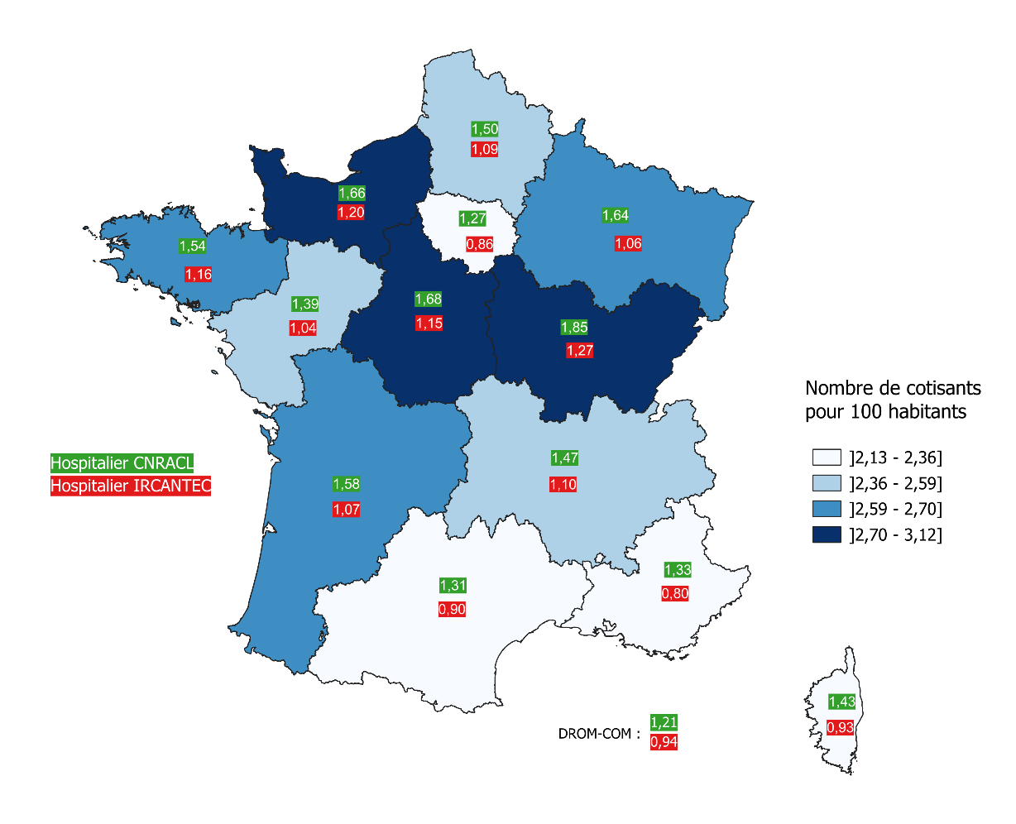
Auvergne-Rhône-Alpes | 1.47 | 1.10 | 2.57
Bourgogne-Franche-Comté | 1.85 | 1.27 | 3.12
Bretagne | 1.54 | 1.16 | 2.70
Centre-Val-de-Loire | 1.68 | 1.15 | 2.83
Corse | 1.43 | 0.93 | 2.36
Grand Est | 1.64 | 1.06 | 2.70
Hauts-de-France | 1.50 | 1.09 | 2.59
Île-de-France | 1.27 | 0.86 | 2.13
Normandie | 1.66 | 1.20 | 2.86
Nouvelle-Aquitaine | 1.58 | 1.07 | 2.65
Occitanie | 1.31 | 0.90 | 2.20
Pays de la Loire | 1.39 | 1.04 | 2.43
Provence-Alpes-Côte d'Azur | 1.33 | 0.80 | 2.13
DROM - COM | 1.21 | 0.94 | 2.15

Effectif employeurs
Nombre d’employeurs hospitaliers en 2023

 | CNRACL | Ircantec | Employeurs distincts
Employeurs hospitaliers | 2,140 | 2,214 | 2,252

Aide à la lecture : 2 252 employeurs hospitaliers distincts sont dénombrés en 2023. 112(=2 252- 2 140) employeurs ne sont qu'à l'Ircantec, 38 (=2 252-2 140) ne sont qu'à la CNRACL et 2 102 (=2 252-112- 38) sont à la fois à la CNRACL et à l'Ircantec.

Evol Effectif employeurs
Évolution du nombre d’employeurs hospitaliers

 |  | 2004 | 2005 | 2006 | 2007 | 2008 | 2009 | 2010 | 2011 | 2012 | 2013 | 2014 | 2015 | 2016 | 2017 | 2018 | 2019 | 2020 | 2021 | 2022 | 2023
 | Employeurs CNRACL | 2518 | 2496 | 2487 | 2479 | 2466 | 2461 | 2452 | 2439 | 2417 | 2398 | 2371 | 2317 | 2279 | 2262 | 2238 | 2203 | 2184 | 2162 | 2156 | 2141
 | Employeurs Ircantec | 2578 | 2577 | 2565 | 2549 | 2541 | 2532 | 2514 | 2519 | 2482 | 2453 | 2425 | 2396 | 2360 | 2340 | 2326 | 2306 | 2282 | 2271 | 2245 | 2252

Carte - Employeurs par region
Nombre d’employeurs hospitaliers pour 100 000 habitants en 2023

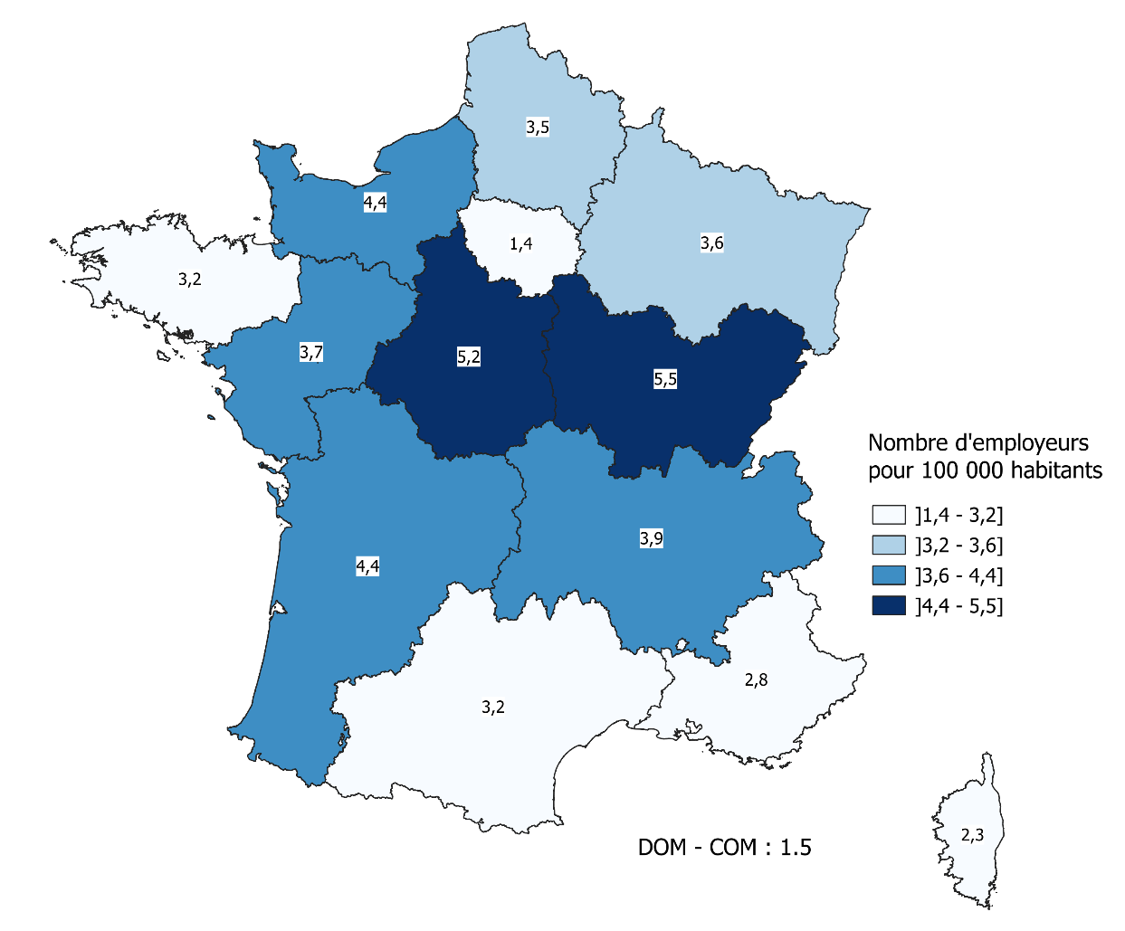
DROM - COM : 1,5
Region | Nombre d'employeurs
Auvergne-Rhône-Alpes | 3.9
Bourgogne-Franche-Comté | 5.5
Bretagne | 3.2
Centre-Val-de-Loire | 5.2
Corse | 2.3
Grand Est | 3.6
Hauts-de-France | 3.5
Île-de-France | 1.4
Normandie | 4.4
Nouvelle-Aquitaine | 4.4
Occitanie | 3.2
Pays de la Loire | 3.7
Provence-Alpes-Côte d'Azur | 2.8
DROM - COM | 1.5

